Estinzione, Malus
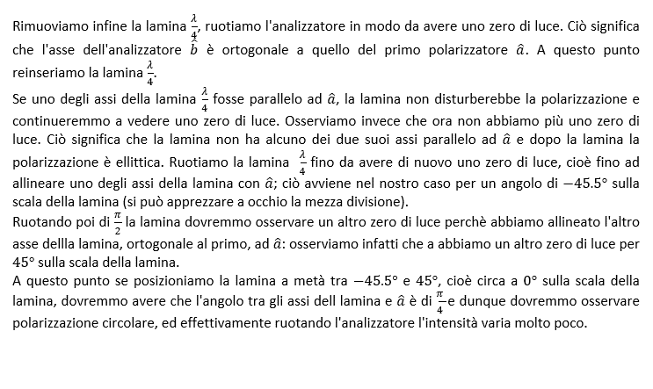
CONSIGLIAMO DI APRIRE IL FILE CON EXCEL PER VISUALIZZARE CORRETTAMENTE L'IMPAGINAZIONE COME INTESA DAGLI AUTORI

GRUPPO D7
COSTA, DI PAOLA, DUI
ESPERIMENTO 11
COEFFICIENTE DI ESTINZIONE, LEGGE DI MALUS

COEFFICIENTE DI ESTINZIONE

* Per contenere i tre liquidi in esame abbiamo utilizzato un becher. Abbiamo provato a misurarne direttamente lo spessore del becher con il calibro digitale senza successo: i becher sono solitamente costruiti con le pareti di spessore uniforme e con un bordo leggermente più spesso e solo il bordo è effettivamente raggiungibile con il calibro. Il bordo del becher ha spessore di circa 1.69 mm.
Abbiamo pertanto consultato lo standard DIN EN ISO 3819, che regola le specifiche dei becher, e scelto come valore per lo spessore del fondo del becher la media tra massimo e il minimo dei valori tabulati vicini a 1.69, cioè (1.2 + 1.7) /2.
** Come errore abbiamo usato la semidispersione massima tra i valori di cui sopra, cioè (1.7 - 1.2) / 2
* Per contenere i tre liquidi in esame abbiamo utilizzato un becher. Abbiamo provato a misurarne direttamente lo spessore con il calibro digitale senza successo: i becher sono solitamente costruiti con le pareti di spessore uniforme e con un bordo leggermente più spesso e solo il bordo è effettivamente raggiungibile con il calibro. Il bordo del becher ha spessore di circa 1.69 (mm).
Abbiamo pertanto consultato lo standard DIN EN ISO 3819, che regola le specifiche dei becher, e scelto come valore per lo spessore del fondo del becher la media tra massimo e il minimo dei valori tabulati vicini a 1.69, cioè (1.2 + 1.7) / 2.
** Come errore abbiamo usato la semidispersione massima tra i valori di cui sopra, cioè (1.7 - 1.2) / 2
* Per contenere i tre liquidi in esame abbiamo utilizzato un becher. Abbiamo provato a misurarne direttamente lo spessore con il calibro digitale senza successo: i becher sono solitamente costruiti con le pareti di spessore uniforme e con un bordo leggermente più spesso e solo il bordo è effettivamente raggiungibile con il calibro. Il bordo del becher ha spessore di circa 1.69 (mm).
Abbiamo pertanto consultato lo standard DIN EN ISO 3819, che regola le specifiche dei becher, e scelto come valore per lo spessore del fondo del becher la media tra massimo e il minimo dei valori tabulati vicini a 1.69, cioè (1.2 + 1.7) / 2.
** Come errore abbiamo usato la semidispersione massima tra i valori di cui sopra, cioè (1.7 - 1.2) / 2

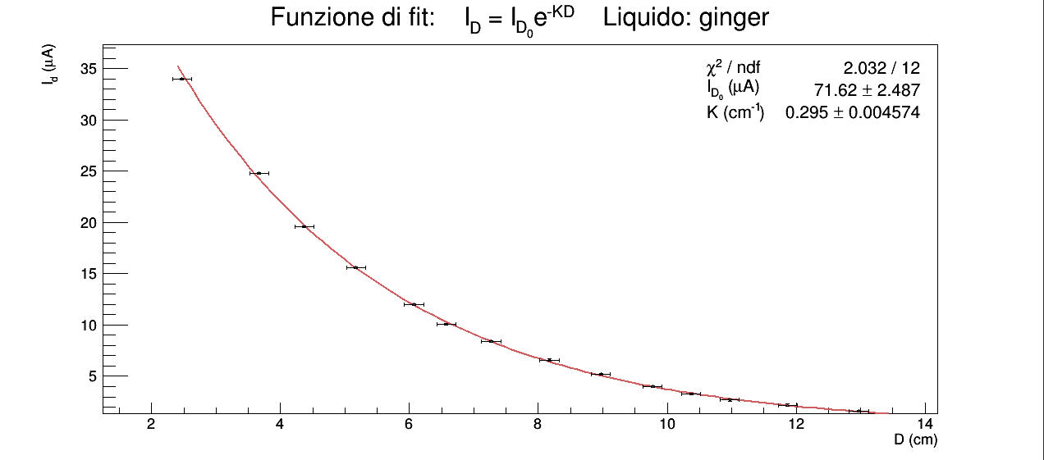
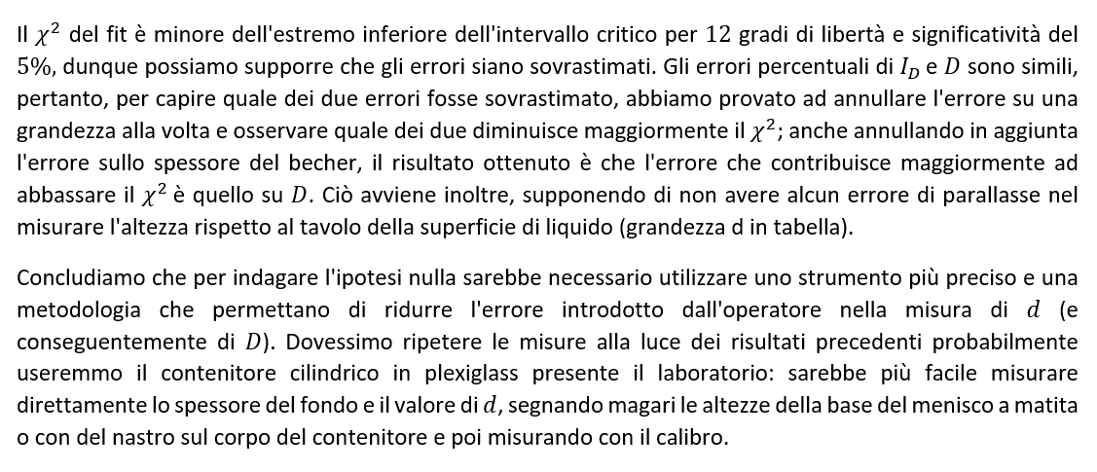
GINGER | d (cm) | σd (cm) | δbecher (cm) | σδbecher (cm) | D (cm) | σD (cm) | iD (µA) | σiD (µA) | if (µA) | σif (µA) | ID (µA) | σID (µA) | K (adim) | σK (adim)
 | altezza della superficie libera del liquido dalla base del tavolo | errore sensibilità squadra | spessore del fondo del becher | errore sullo spessore del fondo del becher | spessore di liquido attraversato dal fascio luminoso emesso dalla lampada | errore propagato | corrente generata da tutta la luce che raggiunge la fotocellula | errore sensibilità dell'HP 34401A | corrente di fondo generata dalla fotocellula a lampada spenta e becher vuoto in posizione | errore di sensibilità dell'HP 34401A | corrente generata dalla sola luce emessa dalla lampada che raggiunge la fotocellula | errore propagato | coefficiente di estinzione | errore propagato
 | squadra | squadra | * | ** | D = d - δbecher | D = d - δbecher | HP 34401A | HP 34401A | HP 34401A | HP 34401A | ID = iD - if | Id = id - if | K = ln[ID(D1) / ID(D2)] / D2 - D1 D1 = 5.3 (cm), D2 = 9.9 (cm) | K = ln[ID(D1) / ID(D2)] / D2 - D1 D1 = 5.3 (cm), D2 = 9.9 (cm)
 | 2.9 | 0.1 | 0.15 | 0.03 | 2.8 | 0.1 | 34.0 | 0.1 | 0.005 | 0.001 | 34.0 | 0.1 | 0.30 | 0.01
 | 3.9 | 0.1 | 0.15 | 0.03 | 3.8 | 0.1 | 24.8 | 0.1 | 0.005 | 0.001 | 24.8 | 0.1
 | 4.6 | 0.1 | 0.15 | 0.03 | 4.5 | 0.1 | 19.6 | 0.1 | 0.005 | 0.001 | 19.6 | 0.1
 | 5.4 | 0.1 | 0.15 | 0.03 | 5.3 | 0.1 | 15.6 | 0.1 | 0.005 | 0.001 | 15.6 | 0.1
 | 6.3 | 0.1 | 0.15 | 0.03 | 6.2 | 0.1 | 12.0 | 0.1 | 0.005 | 0.001 | 12.0 | 0.1
 | 6.9 | 0.1 | 0.15 | 0.03 | 6.8 | 0.1 | 10.1 | 0.1 | 0.005 | 0.001 | 10.1 | 0.1
 | 7.5 | 0.1 | 0.15 | 0.03 | 7.4 | 0.1 | 8.4 | 0.1 | 0.005 | 0.001 | 8.4 | 0.1
 | 8.4 | 0.1 | 0.15 | 0.03 | 8.3 | 0.1 | 6.6 | 0.1 | 0.005 | 0.001 | 6.6 | 0.1
 | 9.2 | 0.1 | 0.15 | 0.03 | 9.1 | 0.1 | 5.2 | 0.1 | 0.005 | 0.001 | 5.2 | 0.1
 | 10.0 | 0.1 | 0.15 | 0.03 | 9.9 | 0.1 | 4.0 | 0.1 | 0.005 | 0.001 | 4.0 | 0.1
 | 10.6 | 0.1 | 0.15 | 0.03 | 10.5 | 0.1 | 3.3 | 0.1 | 0.005 | 0.001 | 3.3 | 0.1
 | 11.2 | 0.1 | 0.15 | 0.03 | 11.1 | 0.1 | 2.7 | 0.1 | 0.005 | 0.001 | 2.7 | 0.1
 | 12.1 | 0.1 | 0.15 | 0.03 | 12.0 | 0.1 | 2.2 | 0.1 | 0.005 | 0.001 | 2.2 | 0.1
 | 13.2 | 0.1 | 0.15 | 0.03 | 13.1 | 0.1 | 1.6 | 0.1 | 0.005 | 0.001 | 1.6 | 0.1

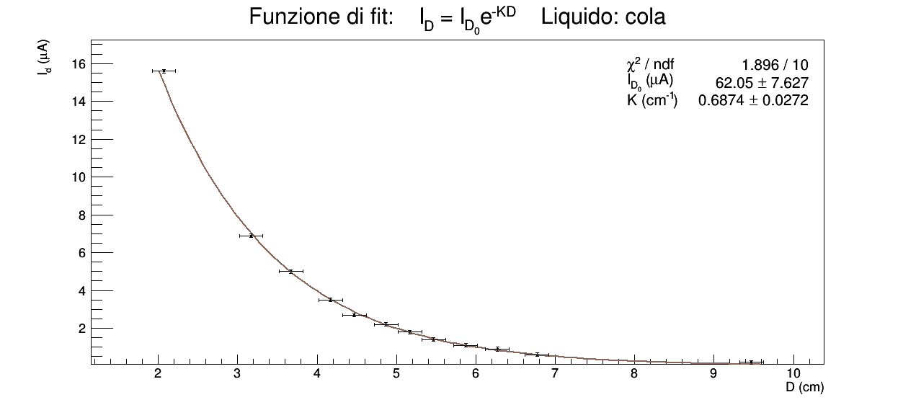
Nel caso della cola valgono considerazioni del tutto identiche a quelle fatte sopra per il caso del ginger.
COLA | d (cm) | σd (cm) | δbecher (cm) | σδbecher (cm) | D (cm) | σD (cm) | iD (µA) | σiD (µA) | if (µA) | σif (µA) | ID (µA) | σID (µA) | K (adim) | σK (adim)
 | altezza della superficie libera del liquido dalla base del tavolo | errore sensibilità squadra | spessore del fondo del becher | errore sullo spessore del fondo del becher | spessore di liquido attraversato dal fascio luminoso emesso dalla lampada | errore propagato | corrente generata da tutta la luce che raggiunge la fotocellula | errore sensibilità dell'HP 34401A | corrente di fondo generata dalla fotocellula a lampada spenta e becher vuoto in posizione | errore di sensibilità dell'HP 34401A | corrente generata dalla sola luce emessa dalla lampada che raggiunge la fotocellula | errore propagato | coefficiente di estinzione | errore propagato
 | squadra | squadra | * | ** | D = d - δbecher | D = d - δbecher | HP 34401A | HP 34401A | HP 34401A | HP 34401A | ID = iD - if | Id = id - if | K = ln[ID(D1) / ID(D2)] / D2 - D1 D1 = 4.3 (cm), D2 = 6.0 (cm) | K = ln[ID(D1) / ID(D2)] / D2 - D1 D1 = 4.3 (cm), D2 = 6.0 (cm)
 | 2.3 | 0.1 | 0.15 | 0.03 | 2.2 | 0.1 | 15.6 | 0.1 | 0.005 | 0.001 | 15.6 | 0.1 | 0.68 | 0.08
 | 3.4 | 0.1 | 0.15 | 0.03 | 3.3 | 0.1 | 6.9 | 0.1 | 0.005 | 0.001 | 6.9 | 0.1
 | 3.9 | 0.1 | 0.15 | 0.03 | 3.8 | 0.1 | 5.0 | 0.1 | 0.005 | 0.001 | 5.0 | 0.1
 | 4.4 | 0.1 | 0.15 | 0.03 | 4.3 | 0.1 | 3.5 | 0.1 | 0.005 | 0.001 | 3.5 | 0.1
 | 4.7 | 0.1 | 0.15 | 0.03 | 4.6 | 0.1 | 2.7 | 0.1 | 0.005 | 0.001 | 2.7 | 0.1
 | 5.1 | 0.1 | 0.15 | 0.03 | 5.0 | 0.1 | 2.2 | 0.1 | 0.005 | 0.001 | 2.2 | 0.1
 | 5.4 | 0.1 | 0.15 | 0.03 | 5.3 | 0.1 | 1.8 | 0.1 | 0.005 | 0.001 | 1.8 | 0.1
 | 5.7 | 0.1 | 0.15 | 0.03 | 5.6 | 0.1 | 1.4 | 0.1 | 0.005 | 0.001 | 1.4 | 0.1
 | 6.1 | 0.1 | 0.15 | 0.03 | 6.0 | 0.1 | 1.1 | 0.1 | 0.005 | 0.001 | 1.1 | 0.1
 | 6.5 | 0.1 | 0.15 | 0.03 | 6.4 | 0.1 | 0.9 | 0.1 | 0.005 | 0.001 | 0.9 | 0.1
 | 7.0 | 0.1 | 0.15 | 0.03 | 6.9 | 0.1 | 0.6 | 0.1 | 0.005 | 0.001 | 0.6 | 0.1
 | 9.9 | 0.1 | 0.15 | 0.03 | 9.8 | 0.1 | 0.2 | 0.1 | 0.005 | 0.001 | 0.2 | 0.1

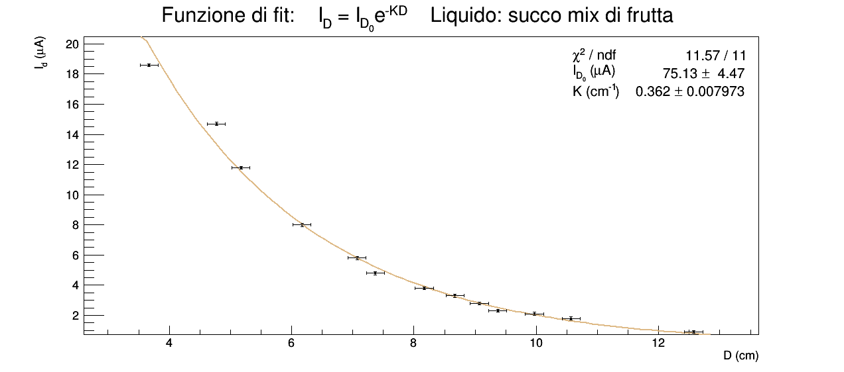
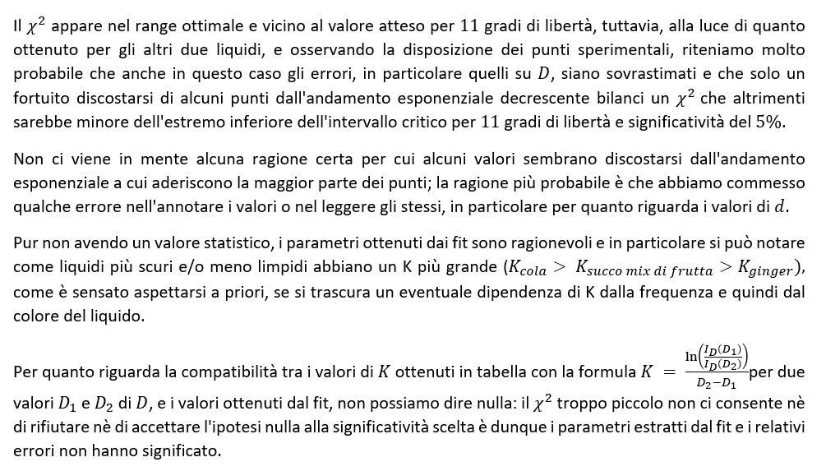
SUCCO MIX DI FRUTTA | d (cm) | σd (cm) | δbecher (cm) | σδbecher (cm) | D (cm) | σD (cm) | iD (µA) | σiD (µA) | if (µA) | σif (µA) | ID (µA) | σID (µA) | K (adim) | σK (adim)
 | altezza della superficie libera del liquido dalla base del tavolo | errore sensibilità squadra | spessore del fondo del becher | errore sullo spessore del fondo del becher | spessore di liquido attraversato dal fascio luminoso emesso dalla lampada | errore propagato | corrente generata da tutta la luce che raggiunge la fotocellula | errore sensibilità dell'HP 34401A | corrente di fondo generata dalla fotocellula a lampada spenta e becher vuoto in posizione | errore di sensibilità dell'HP 34401A | corrente generata dalla sola luce emessa dalla lampada che raggiunge la fotocellula | errore propagato | coefficiente di estinzione | errore propagato
 | squadra | squadra | * | ** | D = d - δbecher | D = d - δbecher | HP 34401A | HP 34401A | HP 34401A | HP 34401A | ID = iD - if | Id = id - if | K = ln[ID(D1) / ID(D2)] / D2 - D1 D1 = 5.8 (cm), D2 = 9.9 (cm) | K = ln[ID(D1) / ID(D2)] / D2 - D1 D1 = 5.8 (cm), D2 = 9.0 (cm)
 | 3.4 | 0.1 | 0.15 | 0.03 | 3.3 | 0.1 | 18.6 | 0.1 | 0.005 | 0.001 | 18.6 | 0.1 | 0.39 | 0.06
 | 4.5 | 0.1 | 0.15 | 0.03 | 4.4 | 0.1 | 14.7 | 0.1 | 0.005 | 0.001 | 14.7 | 0.1
 | 4.9 | 0.1 | 0.15 | 0.03 | 4.8 | 0.1 | 11.8 | 0.1 | 0.005 | 0.001 | 11.8 | 0.1
 | 5.9 | 0.1 | 0.15 | 0.03 | 5.8 | 0.1 | 8.0 | 0.1 | 0.005 | 0.001 | 8.0 | 0.1
 | 6.8 | 0.1 | 0.15 | 0.03 | 6.7 | 0.1 | 5.8 | 0.1 | 0.005 | 0.001 | 5.8 | 0.1
 | 7.1 | 0.1 | 0.15 | 0.03 | 7.0 | 0.1 | 4.8 | 0.1 | 0.005 | 0.001 | 4.8 | 0.1
 | 7.9 | 0.1 | 0.15 | 0.03 | 7.8 | 0.1 | 3.8 | 0.1 | 0.005 | 0.001 | 3.8 | 0.1
 | 8.4 | 0.1 | 0.15 | 0.03 | 8.3 | 0.1 | 3.3 | 0.1 | 0.005 | 0.001 | 3.3 | 0.1
 | 8.8 | 0.1 | 0.15 | 0.03 | 8.7 | 0.1 | 2.8 | 0.1 | 0.005 | 0.001 | 2.8 | 0.1
 | 9.1 | 0.1 | 0.15 | 0.03 | 9.0 | 0.1 | 2.3 | 0.1 | 0.005 | 0.001 | 2.3 | 0.1
 | 9.7 | 0.1 | 0.15 | 0.03 | 9.6 | 0.1 | 2.1 | 0.1 | 0.005 | 0.001 | 2.1 | 0.1
 | 10.3 | 0.1 | 0.15 | 0.03 | 10.2 | 0.1 | 1.8 | 0.1 | 0.005 | 0.001 | 1.8 | 0.1
 | 12.3 | 0.1 | 0.15 | 0.03 | 12.2 | 0.1 | 0.9 | 0.1 | 0.005 | 0.001 | 0.9 | 0.1

LEGGE DI MALUS

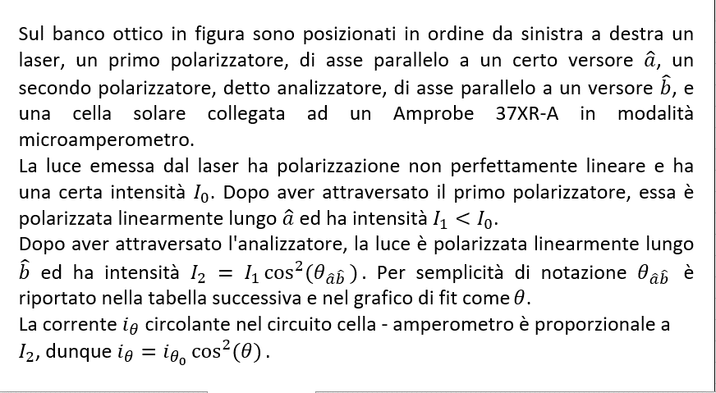

θ (°) | σθ (°) | iθ (µA) | σiθ (µA)
angolo sulla scala del filtro analizzatore | errore di sensibilità della scala del filtro analizzatore | corrente che attraversa l'amperometro | errore sull'ultima cifra stabile segnata sull'amperometro
 |  | Amprobe 37XR-A | Amprobe 37XR-A
0 | 1 | 4.9 | 0.1
10 |  | 2.5
20 |  | 0.8
30 |  | 0.1
40 |  | 0.6
50 |  | 2.1
60 |  | 4.6
70 |  | 7.6
80 |  | 10.7
90 |  | 13.6
100 |  | 15.8
110 |  | 17.4
120 |  | 18.0
130 |  | 17.5
140 |  | 16.1
150 |  | 14.0
160 |  | 11.1
170 |  | 7.9
180 |  | 4.9
190 |  | 2.4
200 |  | 0.7
210 |  | 0.1
220 |  | 0.6
230 |  | 2.2
240 |  | 5.0
250 |  | 7.6
260 |  | 10.7
270 |  | 13.7
280 |  | 16.0
290 |  | 17.6
300 |  | 18.0
310 |  | 17.6
320 |  | 16.1
330 |  | 13.8
340 |  | 11.0
350 |  | 7.9
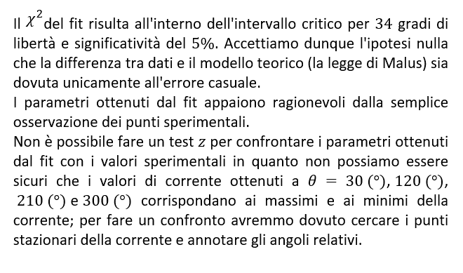
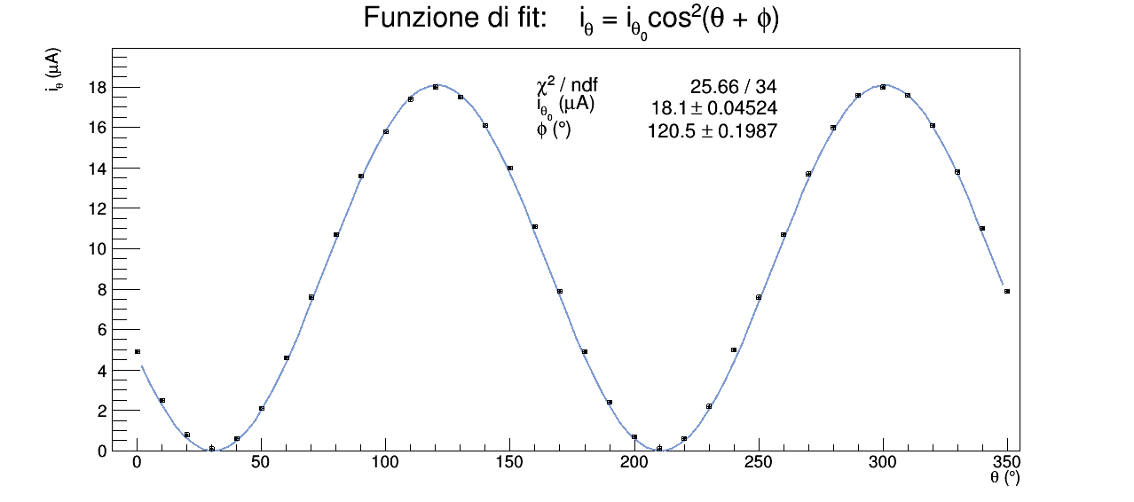

POLARIZZAZIONE ELLITTICA

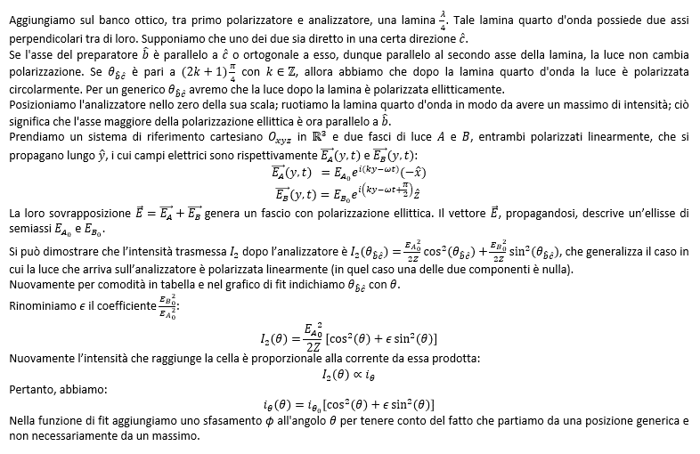

θ (°) | σθ (°) | iθ (µA) | σiθ (µA)
angolo sulla scala del filtro analizzatore | errore di sensibilità della scala del filtro analizzatore | corrente che attraversa l'amperometro | errore sull'ultima cifra stabile segnata sull'amperometro
 |  | Amprobe 37XR-A | Amprobe 37XR-A
0 | 1 | 13.3 | 0.1
10 |  | 13.1
20 |  | 12.4
30 |  | 11.1
40 |  | 9.6
50 |  | 7.5
60 |  | 5.8
70 |  | 4.5
80 |  | 3.0
90 |  | 2.8
100 |  | 2.9
110 |  | 3.6
120 |  | 4.6
130 |  | 6.5
140 |  | 8.2
150 |  | 9.8
160 |  | 11.5
170 |  | 12.8
180 |  | 13.2
190 |  | 13.1
200 |  | 12.5,
210 |  | 11.3
220 |  | 9.6
230 |  | 7.8
240 |  | 6.0
250 |  | 4.6
260 |  | 3.4
270 |  | 2.9
280 |  | 3.0
290 |  | 3.8
300 |  | 5.1
310 |  | 6.8
320 |  | 8.5
330 |  | 10.3
340 |  | 11.7
350 |  | 12.7

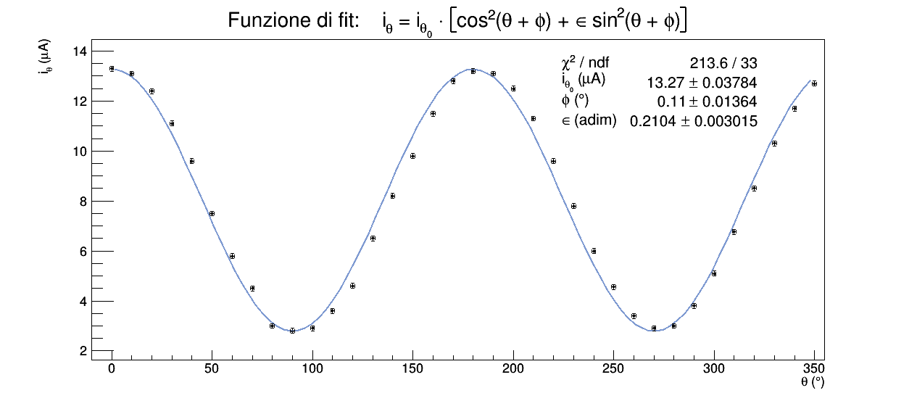
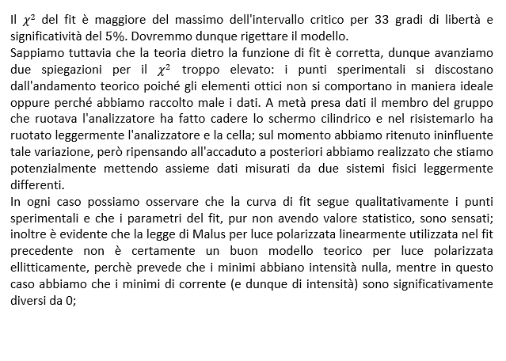

POLARIZZAZIONE CIRCOLARE

